Sheet1
 | 共通依頼項目 | ・納期：4月17日（日）21時まで ・納品：aiデータ ・金額：計25,000円（1枚あたり5,000円） ・シンプルなイラスト（テイストは統一） ・イラストの線の太さは変更可能な状態（パスのアウトラインをとるのはNG）

68.3%
87.9%
No | 依頼内容 | 参考画像 | 完成イメージ | 詳細
1 | 消化速度比較 | 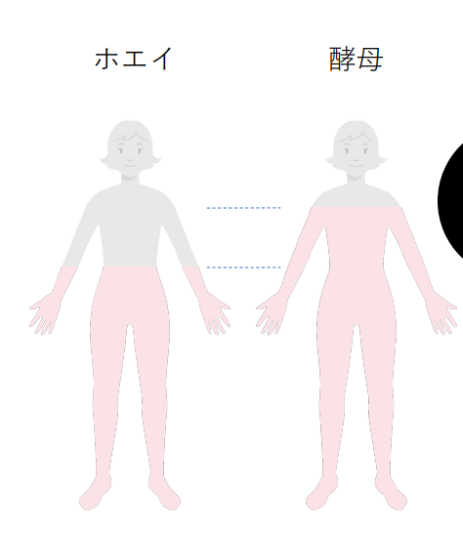 |  | ・左に「ホエイ」、右に「酵母」 ・シンプルな女性のイラスト（上部グレー、下部ピンク） ※髪型はセミロング～ロング（女性そのものを目立たせたい訳ではない） ・ホエイには「68.3%」と記載、酵母には「87.9%」と記載 ※87.9%を大きく、かつ、赤色字 ・差分に点線を引く（点線は黒に近いグレー）
2 | 栄養素グラフ （SP） | 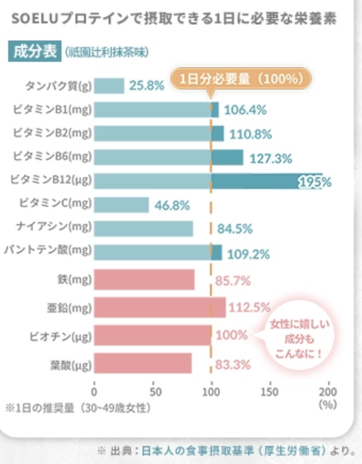 | 左と同様の図 | ・縦に成分名を並べる ①ビタミンA：252%（青緑色グラフ） ②ビタミンB1：300%（青緑色グラフ） ③ビタミンB2：300%（青緑色グラフ） ④ビタミンB6：300%（青緑色グラフ） ⑤ビタミンB12：300%（青緑色グラフ） ⑥ビタミンC：300%（青緑色グラフ） ⑦ビタミンD：300%（青緑色グラフ） ⑧ビタミンE：300%（青緑色グラフ） ⑨ナイアシン：300%（青緑色グラフ） ⑩葉酸：300%（青緑色グラフ） ⑪パントテン酸：300%（青緑色グラフ） ⑫カルシウム：43%（ピンク色グラフ） ⑬マグネシウム：240%（ピンク色グラフ） ⑭鉄：88%（ピンク色グラフ） ⑮亜鉛：300%（ピンク色グラフ） ・100%の所に点線を引く（吹き出しに「1日分の1/3必要量（100％）」と記載） ・目盛り線は「0、50、100、200、300、400」を記載
3 | 栄養素グラフ （PC） |  | 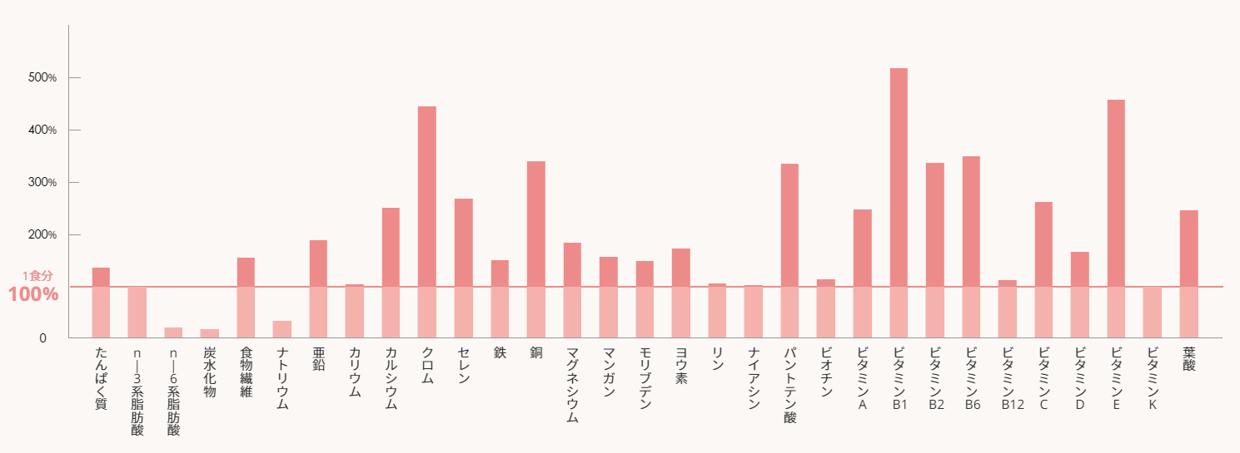 | ・横に成分名を並べる ①ビタミンA：252%（青緑色グラフ） ②ビタミンB1：300%（青緑色グラフ） ③ビタミンB2：300%（青緑色グラフ） ④ビタミンB6：300%（青緑色グラフ） ⑤ビタミンB12：300%（青緑色グラフ） ⑥ビタミンC：300%（青緑色グラフ） ⑦ビタミンD：300%（青緑色グラフ） ⑧ビタミンE：300%（青緑色グラフ） ⑨ナイアシン：300%（青緑色グラフ） ⑩葉酸：300%（青緑色グラフ） ⑪パントテン酸：300%（青緑色グラフ） ⑫カルシウム：43%（ピンク色グラフ） ⑬マグネシウム：240%（ピンク色グラフ） ⑭鉄：88%（ピンク色グラフ） ⑮亜鉛：300%（ピンク色グラフ） ・100%の所に点線を引く（吹き出しに「1日分の1/3必要量（100％）」と記載） ・目盛り線は「0、50、100、200、300、400」を記載
4 | カロリー比較 | 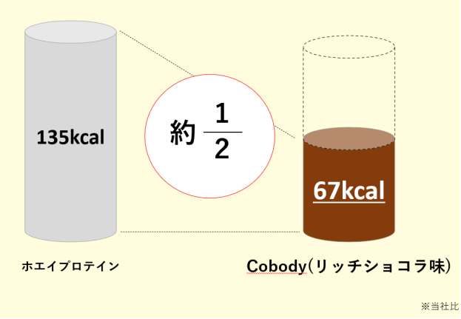 | 左と同様の図 | ・左に「ホエイプロテイン」、右に「Cobody（リッチショコラ味）」 ・現在筒になっているモノを、プロテインなどの蓋付きシェイカーに変更 ・ホエイは135kcal、Cobodyは67kcalと記載（67kcalは大きく、目立つようにする） ・差分に点線を引く（点線は黒に近いグレー） ・ホエイはシェイカーをグレーにし、Cobodyは下半分が茶色、上部は点線で表現 ・2つの間に「約1/2」と目立つように表記
5 | 製造工程 （ECO） |  | 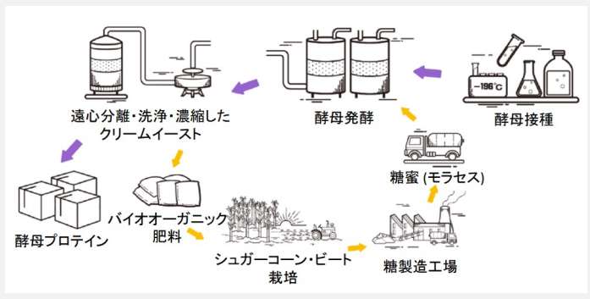 | ・影、柄、ギミック（線）は使用せず、とにかくシンプル ・パクリにならないよう、配置などは同じで良いが、テイストは変更（トレースNG） ・各種矢印はそのままでＯＫ ①酵母摂取：台の上に三角フラスコとビン（水泡はなし） ②酵母発酵：円柱に管が2本 ③遠心分離～：柄などなくして、このまま ④酵母プロテイン：段ボール1個 ⑤バイオオーガニック：袋を積み重ねる（4～6個） ⑥シュガーコーン：木を数本、地面は畑、トラクター ⑦糖製造工場：シンプルな工場（建物に煙突・煙） ⑧糖蜜：シンプルなトラック

